关系图
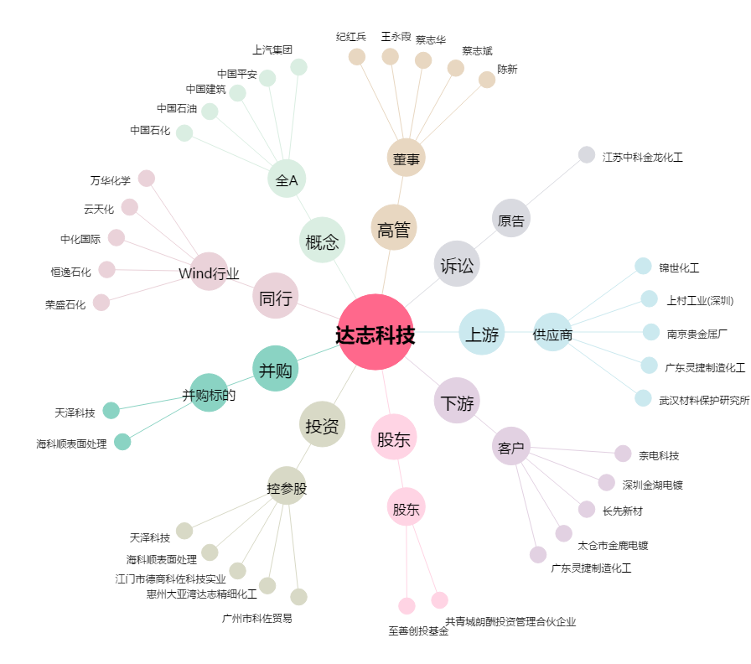
达志科技[300530.SZ] - 关系概览图

